Sheet2
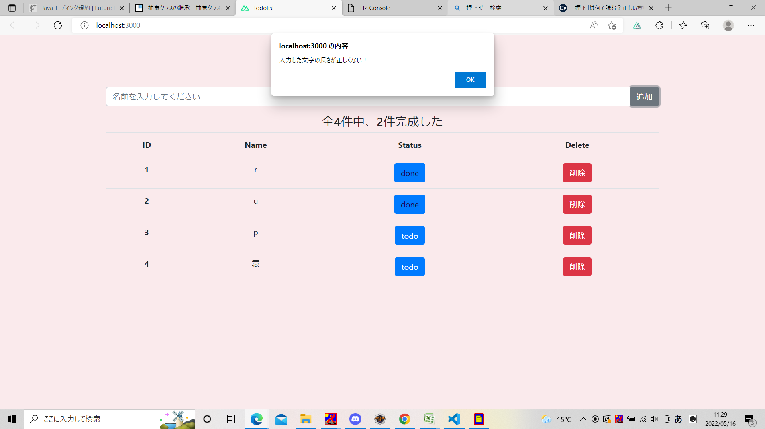
追加ボタンを押下するとき
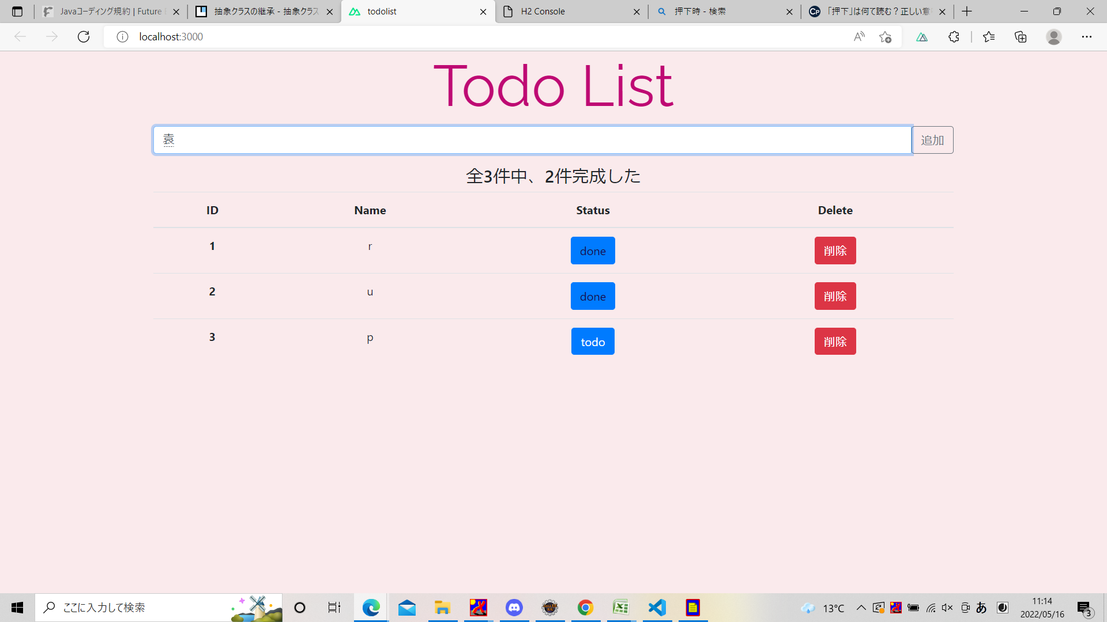

入力したデータを順番に追加される

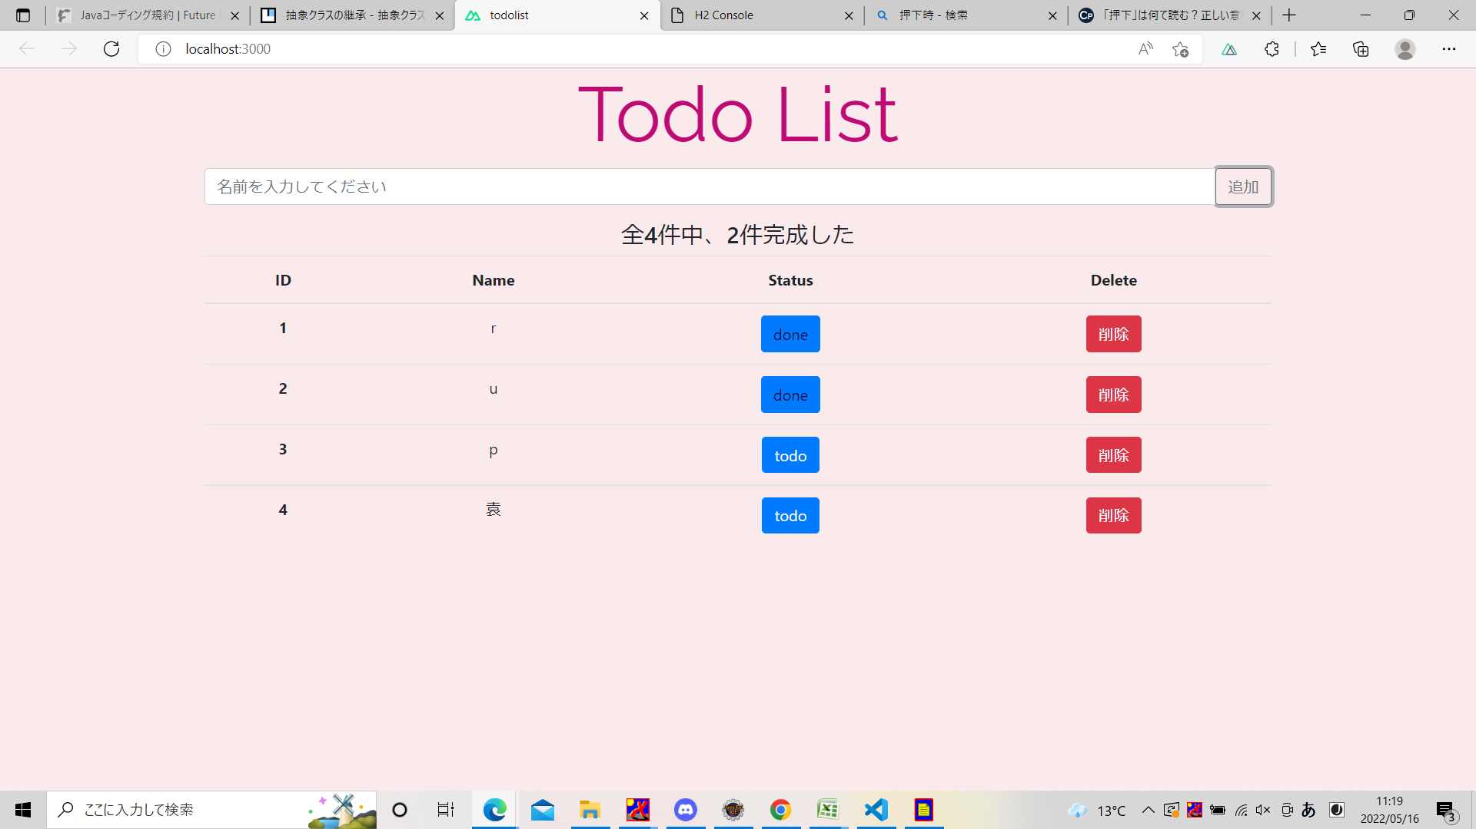

データをDBに登録する
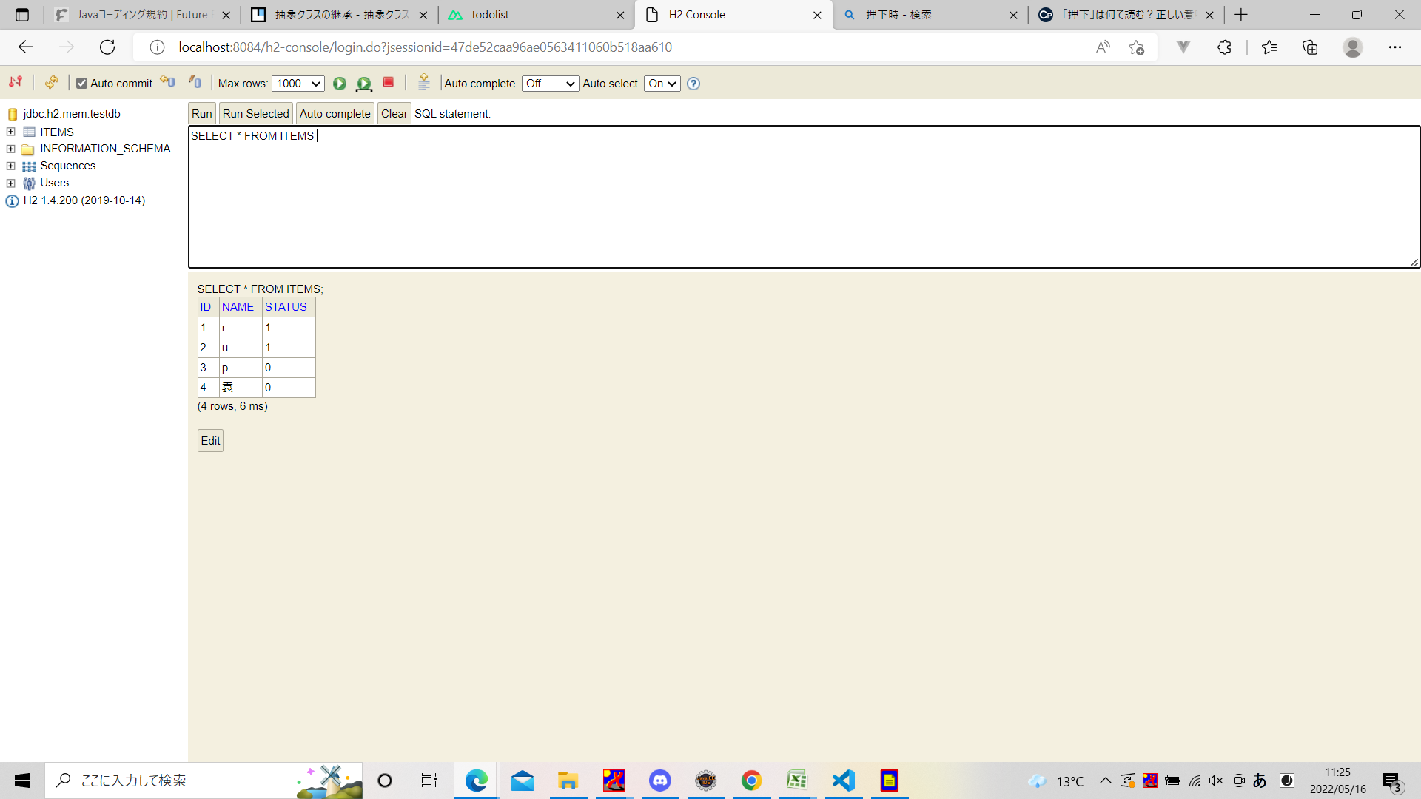

全何件中、何件完成したこと

todoボタン押下する前の画面
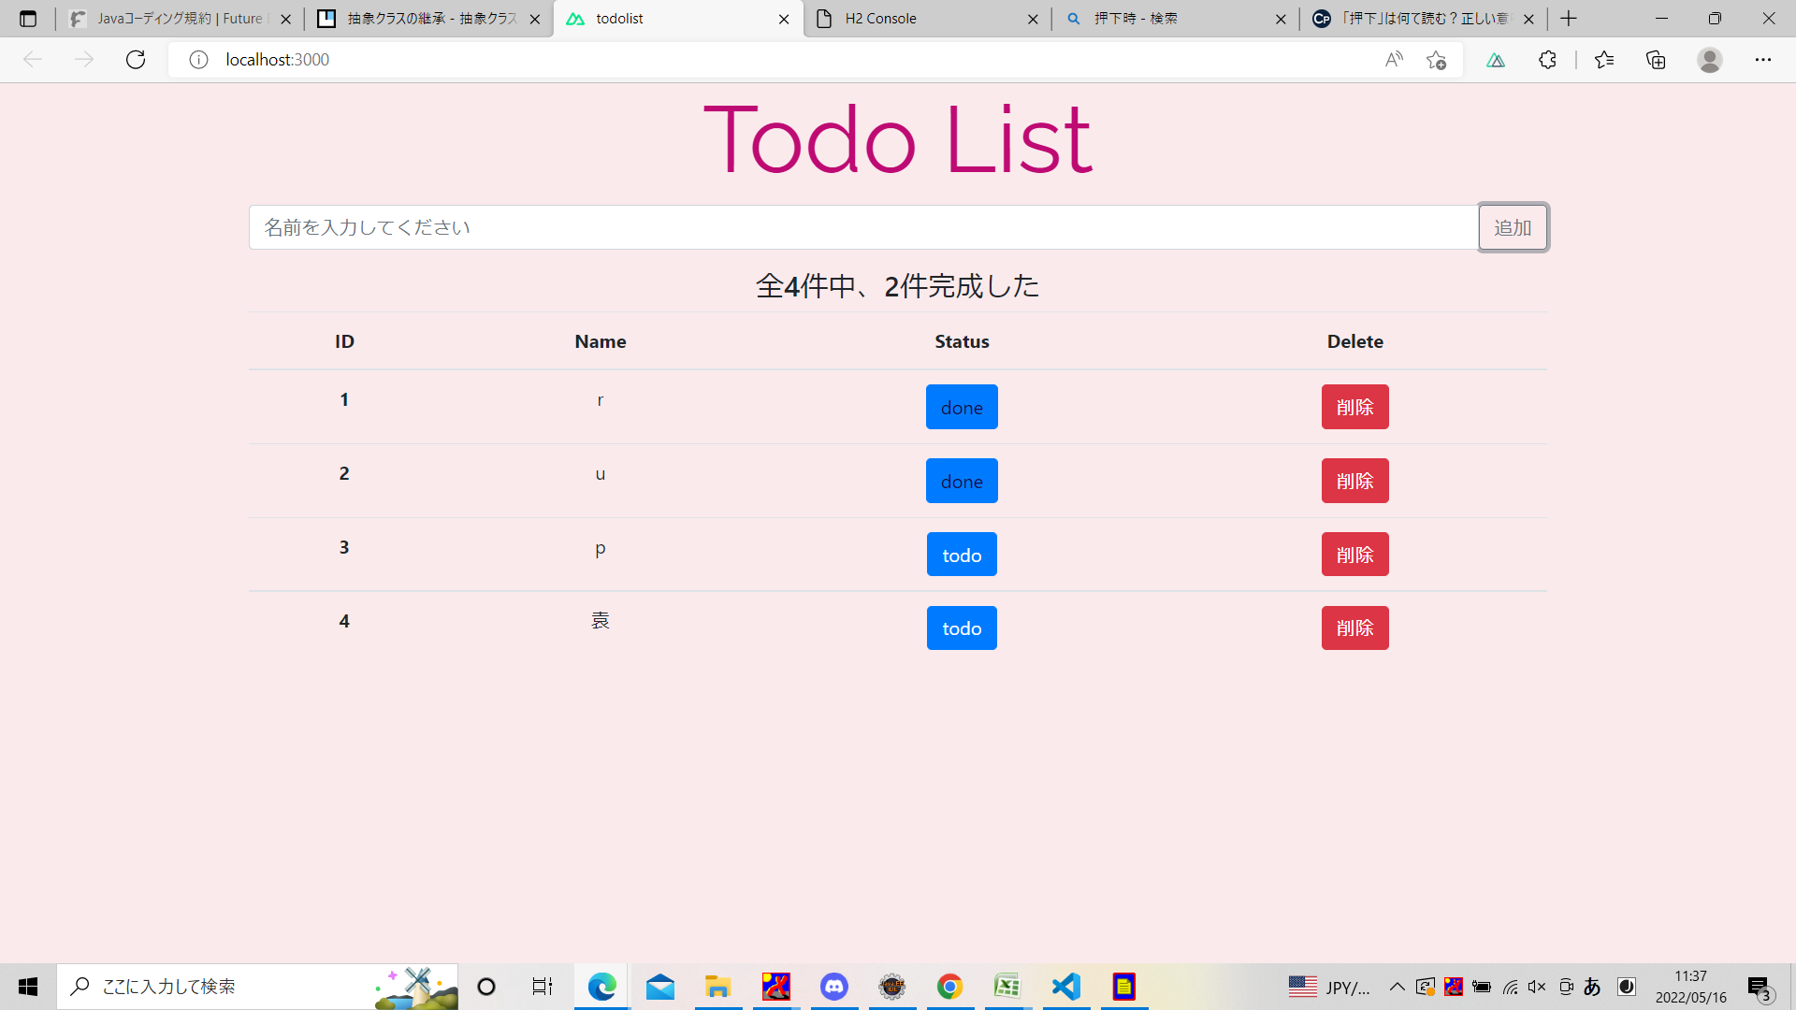

todoボタンを押下したの画面、todoボタンからdoneボタンになり、"全4件中、2件完成した"より"全4件中、3件完成した"になったこと

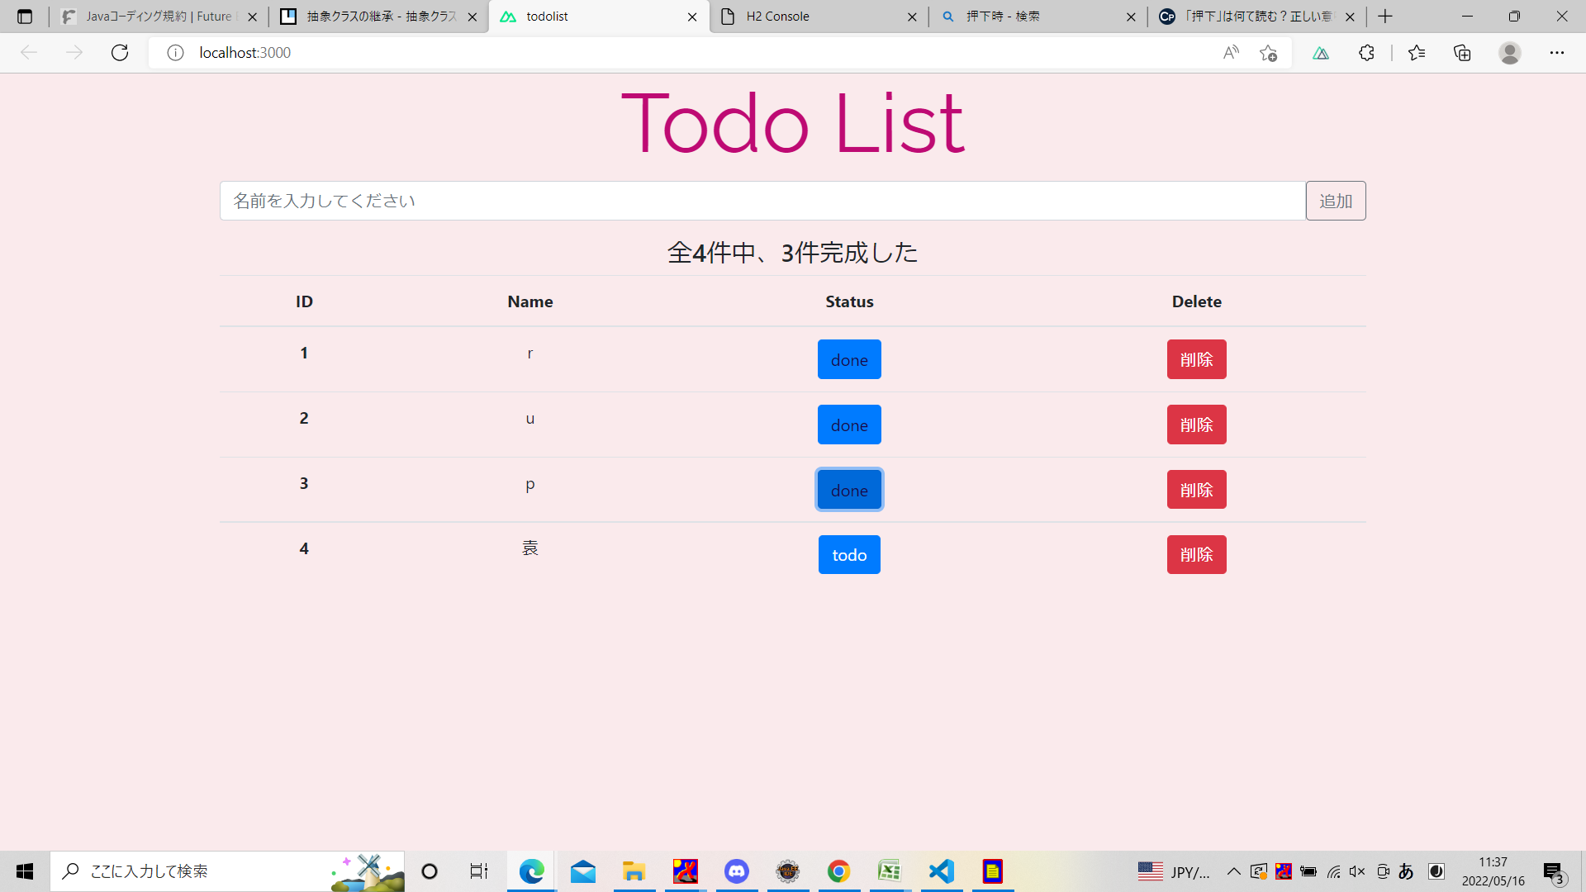

データを入力せず追加ボタンを押下時

